主表信息
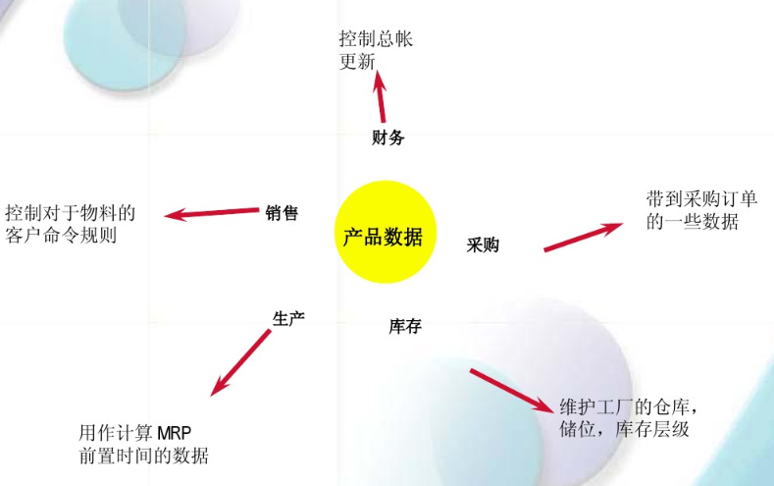
主数据 | 产品物料主数据，物料名称、中文描述、英文描述 | 这个环节新增
参数管理 | 安全库存水平、计划供货时间、物料再订货水平 | 这个环节新增
物料的图片 | 上传产品的图片 | 这个环节新增
物料附件信息 | 上传附件，比如产品说明书等等 | 这个环节新增
历史客户料号 |  | 从其他资料环节同步过来
历史供应商料号 |  | 从其他资料环节同步过来
历史客户名单 |  | 从其他资料环节同步过来
历史销售成交单价 |  | 从其他资料环节同步过来
历史成交采购单价 |  | 从其他资料环节同步过来
历史供应商名单 |  | 从其他资料环节同步过来
物料的包装信息 | 物料的包装方式 | 从其他环节同步过来，仓库包装方式的部分

基础资料表1-物料性质
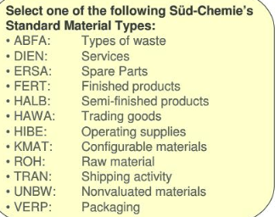
ERP物料性质的维护
栏位名称 | 必填 | 名称
所属企业代码 | 必填 | 使用放大境，跳出本企业的信息
所属企业名称 | 必填 | 通过企业代码带过来
所属企业社会信用代码 | 必填 | 通过企业代码带过来
所属企业海关十位编码 | 必填 | 通过企业代码带过来
物料性质代码 | 必填 | 人工输入代码，同一个所属企业下，不允许代码重复
物料性质名称 | 必填
排序 | 必填
物料性质中文描述 | 选填
物料性质英文描述 | 选填
备注 | 选填

创建人 |  | 根据用户名的账号带出
创建时间 |  | 系统自动带出
修改人 |  | 根据用户名的账号带出
修改时间 |  | 系统自动带出

